Tabelle1
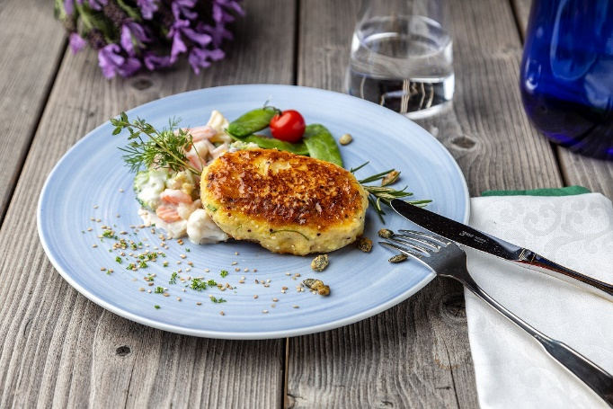
Grünkern-Kartoffelbratling auf Gemüseragout mit frischen Kräutern
Rezeptur / Vor- u. Nachkalkulation

Anzahl Portionen | 10 |  | Graue Felder können bearbeitet werden!

Artikel | Menge pro Port. in kg/l | Menge pro Anzahl Port. | Preis je kg/l/Stk. | Betrag gesamt | Verbrauch tatsächlich | Betrag tatsächlich
Burgis Kloßteig | 0.100 | 1.000 |  | - € |  | - €
Burgis Reibekuchenteig | 0.040 | 0.400 |  | - € |  | - €
Vollei | 0.004 | 0.040 |  | - € |  | - €
Grünkernschrot (fein) | 0.020 | 0.200 |  | - € |  | - €
Zwiebeln | 0.005 | 0.050 |  | - € |  | - € | ZUBEREITUNG
Karottenraspel | 0.005 | 0.050 |  | - € |  | - €
Kaisergemüse | 0.150 | 1.500 |  | - € |  | - € | Zwiebeln fein würfeln und andünsten. Den Burgis Kloßteig mit Burgis Reibekuchenteig und Vollei mischen. Die angedünsteten Zwiebeln, Karottenraspeln und Grünkernschrot unterheben. Die Teigmasse zu Küchlein formen und in Öl ausbraten. Aus dem Kaisergemüse mit Sahne und Kräutern ein Rahmgemüse zubereiten und zusammen mit den Grünkern-Kartoffelbratlingen servieren.
Sahne | 0.005 | 0.050 |  | - € |  | - €
Kräuter frisch | 0.001 | 0.010 |  | - € |  | - €
 |  | 0.000 |  | - € |  | - €
 |  | 0.000 |  | - € |  | - €
 |  | 0.000 |  | - € |  | - €
 |  | 0.000 |  | - € |  | - €
 |  | 0.000 |  | - € |  | - €
 |  | 0.000 |  | - € |  | - €
 |  | 0.000 |  | - € |  | - €
 |  | 0.000 |  | - € |  | - €
Gewürze | 0.002 | 0.020 |  | - € |  | - €
Salz, Pfeffer, Muskat | 0.000 | 0.000 |  | - € |  | - €
Öl, Butter, Divers | 0.010 | 0.100 |  | - € |  | - €
Betrag gesamt |  |  |  | - €
Betrag tatsächlich gesamt |  |  |  |  |  | - €
WE. Pro Pers. Kalkuliert |  |  |  | - €
plus Sicherheit in % | 6 |  |  | - €
WE.pro Pers. Gesamt |  |  |  | - €
WE.pro Pers. Tatsächlich |  |  |  |  |  | - €
plus Aufschlag in % | 320 | - € |  | - € | WE. In % | #DIV/0!
plus MwSt. in % | 19 | - € |  | - €
Verkaufspreis

